案内図
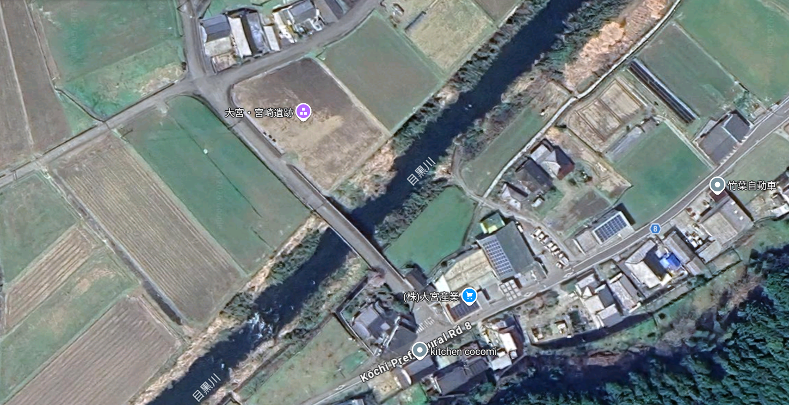

御田植式・抜穂式会場

駐車場所（農道）

